スクレイピングTOOL
スクレイピングTOOL
 | スクレイピング用ライブラリ | 特徴 | 得意なこと | できないこと、難点 | 備考
 | Requests | 指定したURLに対してリクエストを投げてレスポンスを取得する | 静的なサイトからResponseを取得する | レスポンスを解析して特定のHtmlデータを取得する
 |  |  |  | Javascript非対応
 | BeautifulSoup4 | Requestsで得られたhtmlデータの中からHTMLタグ、属性、テキストコンテンツなどを検索、抽出する | レスポンスを解析して特定のHtmlElementを取得 | ― | HTMLパーサーはPython標準ライブラリがデフォルト。大量データを扱う時は爆速のlxmlを使う
 | Selenium | ブラウザーベンダーが提供するWebDriver APIを経由して、ブラウザを外部操作する(Chrome,Firefox) | ― | seleniumにアクセスする度に時間が取られる。(検索が遅くなる）
 | ・pyppeteer | Seleniumと同様にブラウザを制御してスクレイピング。Chrome限定で、非同期処理が前提。 | 同時に複数のサイトにアクセスする案件 | Linux上で動かす時にハマりポイントがある（解決可能）
 | ・Requests-html | Requstsを拡張したもの。内部で他ライブラリ(pyppeteer)を利用することでJavaScript使用ページも解析可能 | HTMLの高速解析。lxml/pyqueryを使用するため
 | ・time | 相手先のサーバーに負荷をかけないよう時間差でのデータ取得を行う | 時間をおいての制御

 | 参考
 | https://posipochi.com/2021/04/03/python-scraping/
 | https://rinoguchi.net/2020/08/python-scraping-library.html

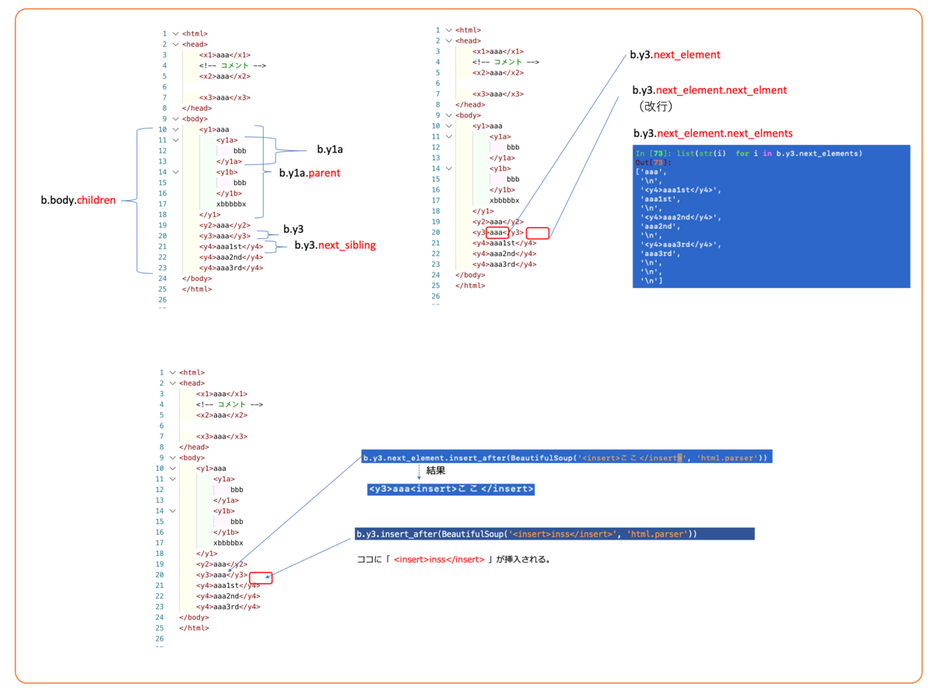
 | BeautifulSoup4を用いた検索・抽出
 | 参照：https://itdepends.hateblo.jp/entry/2020/02/26/000120

